6月
献 立 予 定 表 |  |  |  |  |  |  |  |  | Ｒ1.6月分

日 | 曜 | １０時 おやつ | 昼 食 | ３時 おやつ | 日 | 曜 | １０時 おやつ | 昼 食 |  | ３時 おやつ

2019-06-01 | 土 | お茶 せんべい | みそラーメン ブロッコリーのおかか和え | 牛乳 ミニあんぱん | 2019-06-15 | 土 | 牛乳 クッキー | パリパリ皿うどん きゅうりのおかか和え |  | 牛乳 クリームパン

2019-06-03 | 月 | 牛乳 バナナ | ハヤシライス 和風サラダ 果物 | ミルク 甘辛団子 | 2019-06-17 | 月 | 牛乳 クラッカー | クリームシチュー スパゲティーサラダ |  | チーズ オレンジ

2019-06-04 | 火 | 牛乳 りんご | 魚のみそ梅焼き 卵の中華スープ | ヨーグルトクッキー | 2019-06-18 | 火 | お茶 せんべい | 鮭のマリネ わかめと筍のおすまし 果物 |  | 牛乳 レーズンクッキー

2019-06-05 | 水 | 牛乳 ウエハース | 五目煮豆 なすの味噌汁 果物 | お茶 トウモロコシの炊き込みご飯 | 2019-06-19 | 水 | 牛乳 バナナ | いり豆腐 キャベツと玉葱の味噌汁 果物 |  | お茶 しそおにぎり

2019-06-06 | 木 | お茶 かりかりいりこ | 鶏しその天ぷら チンゲン菜のスープ | ミルク チーズ メロン | 2019-06-20 | 木 | 牛乳 ボーロ | 回鍋肉 じゃが芋のみそ汁 |  | プリン せんべい

2019-06-07 | 金 | 牛乳 クラッカー | 肉団子スープ しらす干しの酢の物 果物 | 牛乳 チーズおさつブレッド | 2019-06-21 | 金 | ヨーグルト | イカミンチフライ 豆腐のすまし汁 |  | ミルク マーブル蒸しパン

2019-06-08 | 土 | フルーツムース | 焼きそば わかめスープ | 牛乳 メロンパン | 2019-06-22 | 土 | 牛乳 ウエハース | 五目ソーメン もやしのゆかり和え |  | 牛乳 ジャムパン

2019-06-10 | 月 | 牛乳 ボーロ | ポークカレー きゅうりとタコのりんご酢 | お茶 冷やしぜんざい | 2019-06-24 | 月 | チーズ オレンジ | とびきりカレー フルーツサラダ |  | ミルク 手作り丸ボーロ

2019-06-11 | 火 | オレンジチーズ | 魚のピザ風 野菜スープ | 牛乳 アップルパンケーキ | 2019-06-25 | 火 | 牛乳 りんご | 魚のみそ煮 きのこスープ 果物 |  | 牛乳 さつま芋の揚げ団子

2019-06-12 | 水 | 牛乳 乾パン | 揚げ出し豆腐の肉味噌あんかけ エノキのすまし汁 果物 | ミルク バナナ | 2019-06-26 | 水 | 牛乳 乾パン | おからハンバーグ レタスの中華スープ |  | ミルク 酒まんじゅう

2019-06-13 | 木 | 牛乳 クラッカー | 八宝菜 煮豆 果物 | ミルク レモンラスク | 2019-06-27 | 木 | お茶 かりかりいりこ | 冷しゃぶのごまダレかぼちゃのみそ汁 果物 |  | フルーツポンチ

2019-06-14 | 金 | 牛乳 りんご | いそ煮 三色和え 果物 | 牛乳 アメリカンドッグ | 2019-06-28 | 金 | 牛乳 クッキー | 伴三糸 なめこのみそ汁 |  | ミルク ゆでとうもろこし

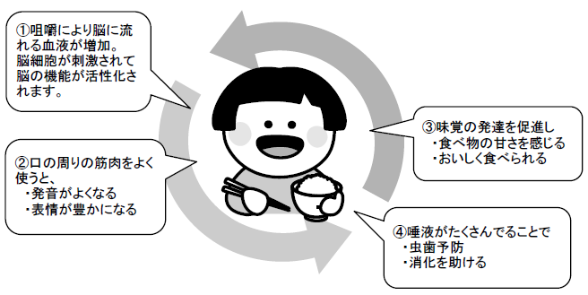 |  |  |  |  | 2019-06-29 | 土 | 牛乳 ビスケット | ポンポコうどん きゅうりのたたき |  | 牛乳 バナナ

ゆっくりよく噛んで食べよう
「ごはん」でゆっくりよく噛む練習をしましょう。
ゆっくりよく噛むことの利点
毎日食べているごはんは、以外に噛みごたえのある食品です。ごはんは、噛めば噛むほど甘みを感じることができるので、咀嚼の練習をするには最適です。

注目ポイント
①一口量が適切かどうか確認しましょう
②食べ方を観察し、一口ごとに噛む回数
を増やすように支援しましょう

ゆっくりよく噛んで食べ、ごはんを自然に飲み込むことができていればOKです。ごっくんと飲み込んでいるようならごはんの水加減を増やしてやわらかくしてみましょう。

